form
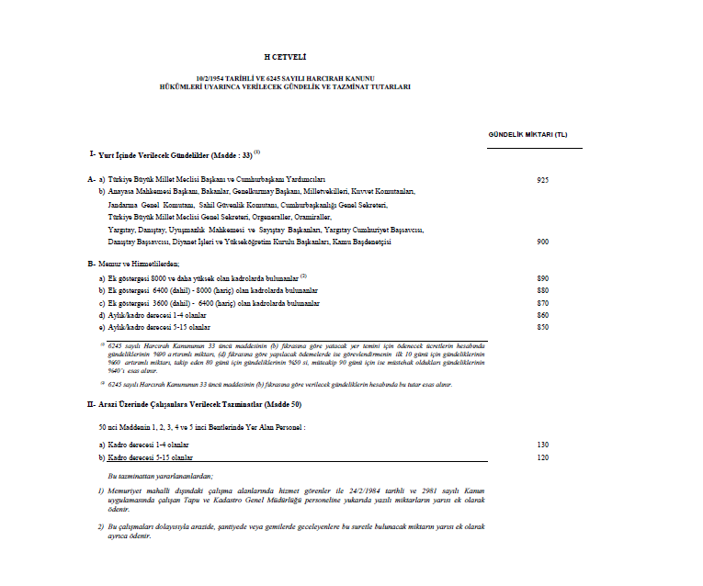
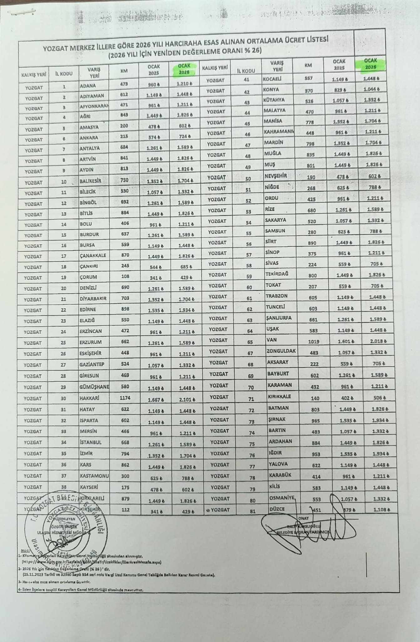
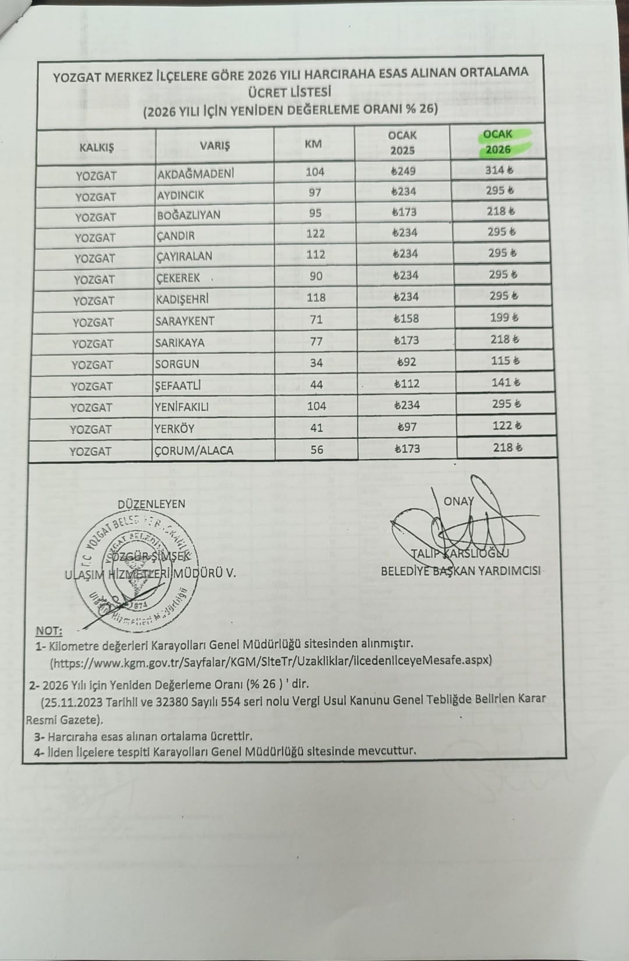
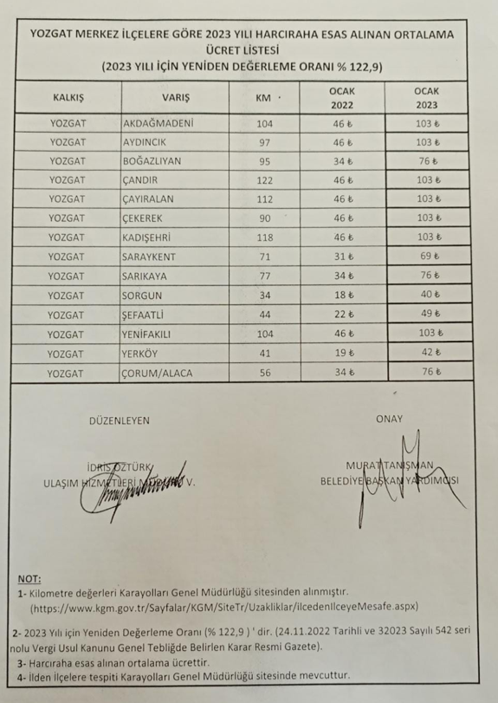
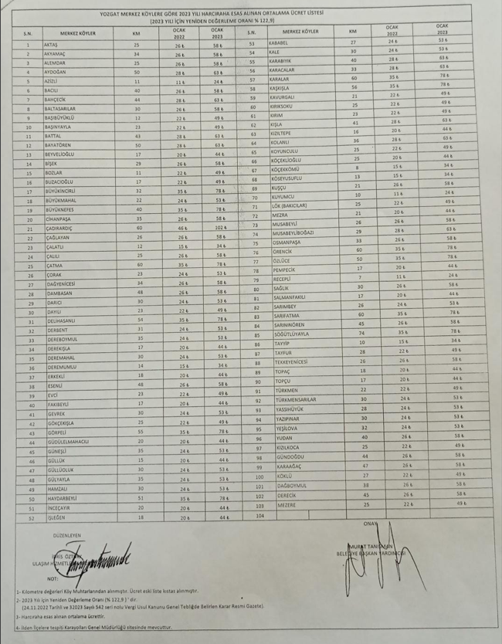
 |  |  |  |  |  |  |  |  |  | 684.00
Adı Soyadı
Ünvanı |  | YURTİÇİ GEÇİCİ GÖREV
Aylık/Kadro Derecesi |  | YOLLUĞU BİLDİRİMİ |  |  |  |  |  |  | 1 TL | 684.00
Ek Göstergesi |  |  |  |  |  |  | Dairesi | Lisansüstü Eğitim Enstitüsü |  | 684.00
Gündeliği | 420.00 |  |  |  |  |  | Bütçe Yılı | 2026 |  | 684.00 | milyon
Oturma ve Yolculuk Tarihleri | Alacaklının Nereden Nereye Yolculuk Ettiği veya Nerede Oturduğu | Yolculuk ve Oturma Gündelikleri |  |  | Yol Giderleri |  | Genel Toplam | Hareket Saatleri |  | 684.00
 |  | Gün Sayısı | Günlüğü | T u t a r ı | Çeşidi ve Mevkii | T u t a r ı |  | Gidiş | Dönüş | 684.00
04/03/2026 | İstanbul-Yozgat-İstanbul | 0.66666666667 | 420.00 | 280.00 | Otobüs | 300.00 | 580.00 | 8:00:00 | 19:00:00 | 684.00
04/03/2026 | Fakülte-Terminal-Fakülte |  |  |  | Taksi | 104.00 | 104.00 |  |  | 684.00 |  | altıyüz | altıyüz
 |  |  |  |  |  |  |  |  |  | 84.00 |  | seksen | seksen
 |  |  |  |  |  |  |  |  |  | 4.00 | dört |  | dört
 |  |  |  |  |  |  |  |  |  | 0.00 |  |  |  | TL
 |  |  |  |  |  |  |  |  |  | 0.00 |  |  |  | Kuruş
TOPLAM |  |  |  |  |  |  | 684.00
 |  |  |  |  |  |  |  |  |  | altıyüzseksendört | altıyüzseksendört | sıfır
Yukarıda adı soyadı ile görev süresi yazılı memurun onay tarihlerindeki yevmiyeleri |  |  | 684//altıyüzseksendört TL sıfırKuruş// |  |  |  | gösterir bildirimdir. |  |  | //altıyüzseksendört TL sıfırKuruş//

 |  |  |  |  |  | 04/03/2026
 | Beyan Sahibinin : |  |  |  | Birim Amiri :
İmza : |  |  |  | İmza :
Adı Soyadı :
Ünvanı :
(1) Bu kısım bildirim sahibinin görevi yerine getirmesinden bilgisi olan amir tarafından imzalanır.

